Hlavní
 |  | Objednávkový formulář ALU uchytových profilů



 | Konfigurátor |  |  | Souhrn



 |  |  | Nákresy profilů

 |  |  |  |  | 1
 |  |  |  |  | 2
 |  |  |  |  | 3
 |  |  |  |  | 4
Ceny jsou platné od 01.12.2024/Verze 1.09 |  |  |  |  | 5 | 1

Profil
 |  |  | Vyberte profil -->> |  | <<-- Vyberte profil |  |  |  | Úvod

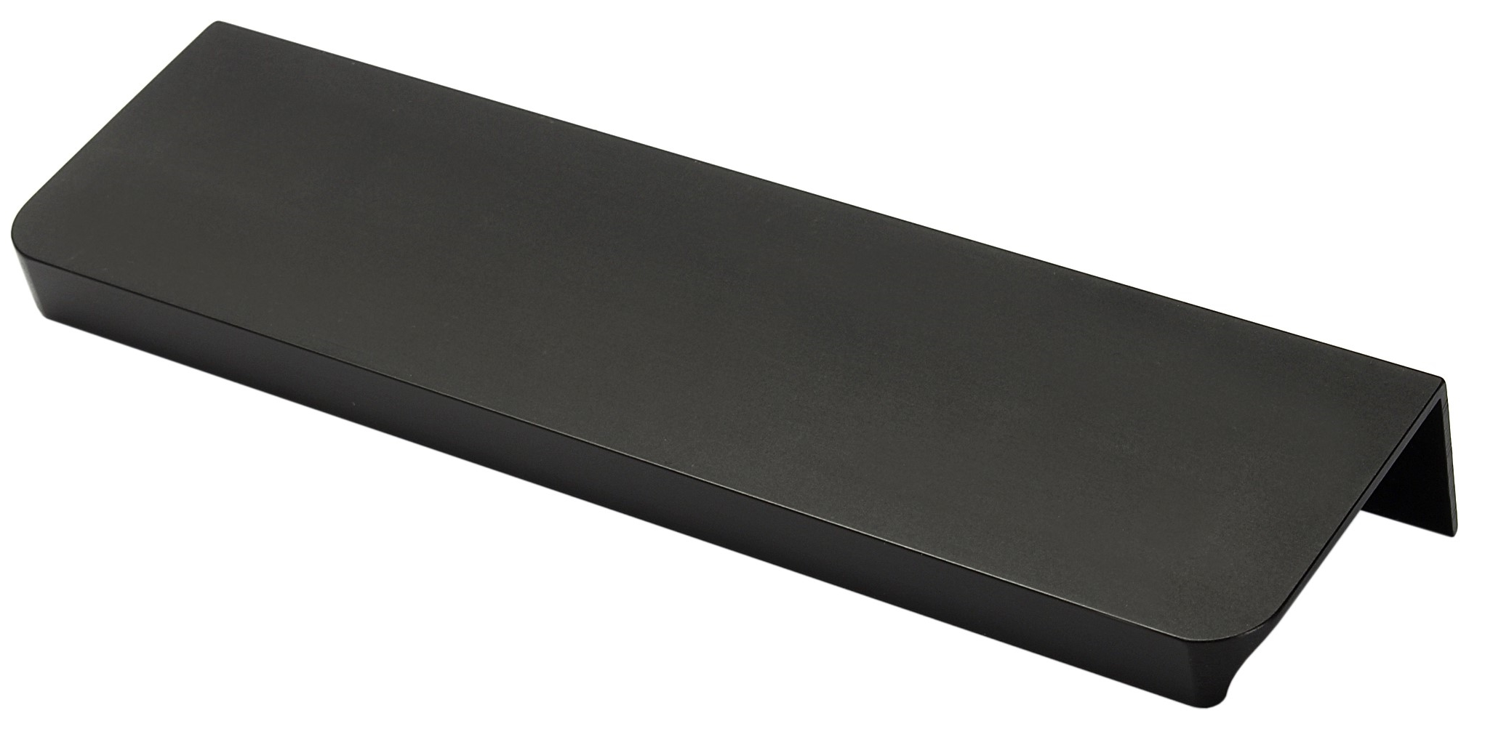
 |  |  |  |  |  | 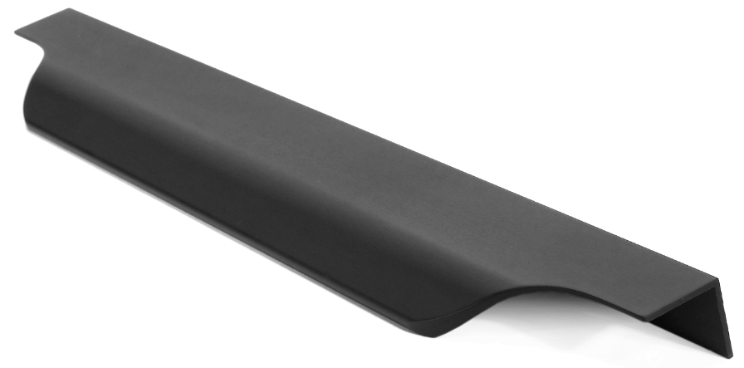

Fano |  | G9 |  | G10 |  | G11 | G12 | Livorno

Lungo |  | Marino Due |  | Piano |  | Piano 2 | Torino | Vibo

 | < Zpět |  |  |  |  |  |  |  | Dále >

Konfigurace
 |  |  |  |  |  |  | Konfigurátor |  |  |  |  |  |  |  |  |  | Úvod

 |  |  |  |  |  |  |  |  |  |  |  |  |  |  | Frezovani?
 |  |  |  | #N/A | Zvolen profil: | Vyberte profil |  | Zvolena barva: |  | Vyberte barvu

 | Kurz |  |  | Délka (mm) |  | Typ frézování |  |  | Tloušťka dvířek |  | Počet ks.
 | 6 |  |  |  |  |  |  |  |  |  |  |  | Nápověda: Typy frézování

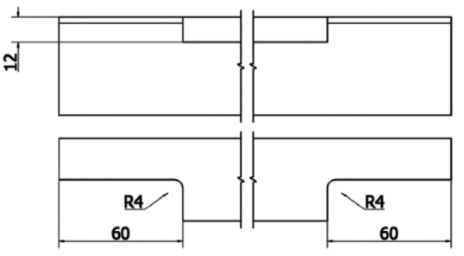
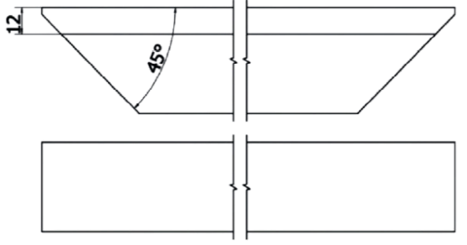
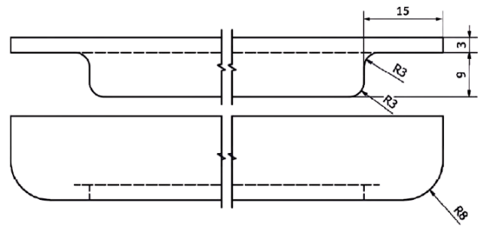
#N/A | #N/A | Úchyt #1
 |  |  |  |  |  | Změňte typ frézování
#N/A | #N/A | Úchyt #2
 |  |  |  |  |  | Změňte typ frézování
#N/A | #N/A | Úchyt #3
 |  |  |  |  |  | Změňte typ frézování
#N/A | #N/A | Úchyt #4
 |  |  |  |  |  | Změňte typ frézování |  |  |  |  |  |  | Typ 1 | Typ 2 |  | Typ 3
#N/A | #N/A | Úchyt #5
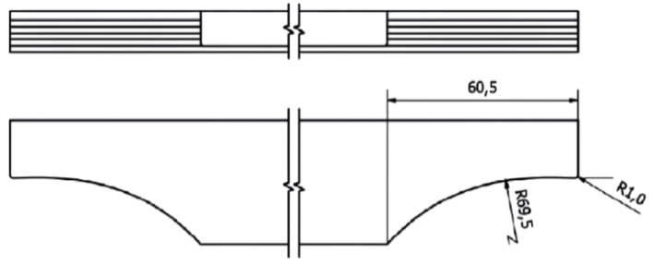

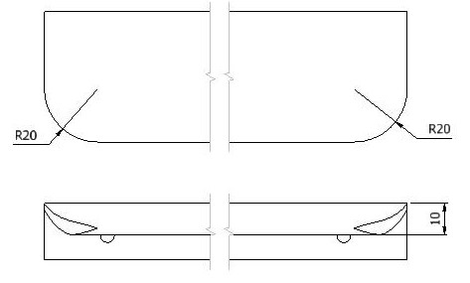
 |  |  |  |  |  | Změňte typ frézování
#N/A | #N/A | Úchyt #6
 |  |  |  |  |  | Změňte typ frézování
#N/A | #N/A | Úchyt #7
 |  |  |  |  |  | Změňte typ frézování
#N/A | #N/A | Úchyt #8
 |  |  |  |  |  | Změňte typ frézování
 |  |  |  |  |  |  |  |  |  |  |  |  | Typ 4 | Typ 5 |  | Typ 7
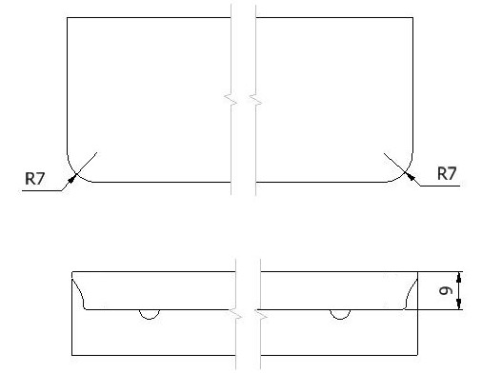
 |  |  | Cena celkem |  |  |  | - |  |  |  |  | Kč

 |  |  | Poznámky

 | < Zpět

 |  |  |  |  |  |  |  |  |  |  |  |  | Typ 8

 |  |  | Vyplněnou objednávku zašlete na adresu objednavky@demos-trade.com

